Sheet1
订单详情页面状态展示图纸

总共7个状态:

0未接单，1指派司机确认中 | 2已接单，3接到乘客，4行程中 | 5到达，显示支付和投诉信息 | 6支付完成，7取消订单直接跳转到首页下单
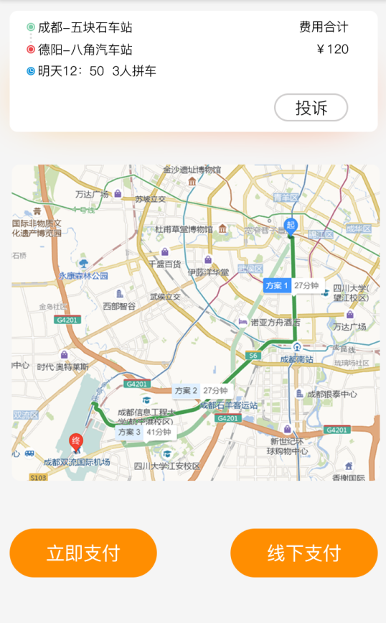
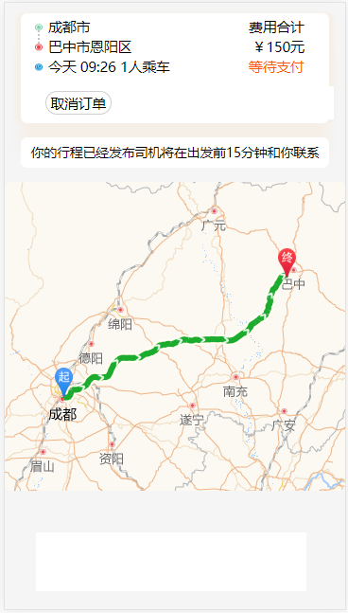
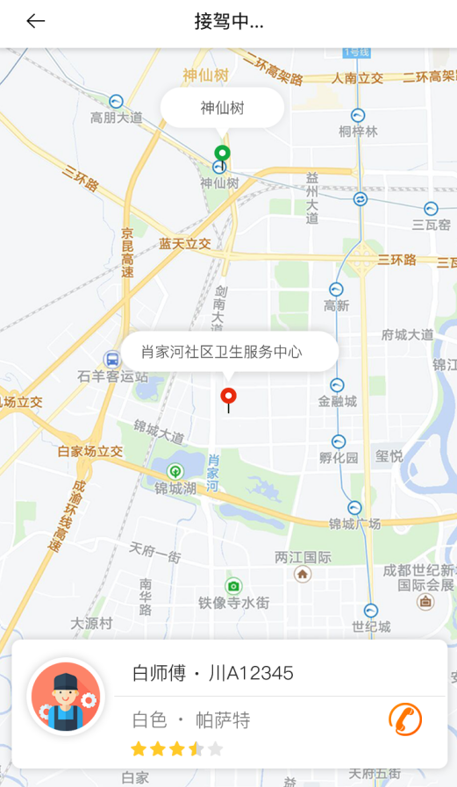

立即支付和线下支付目前都跳转到支付提示页面

